MS Layout
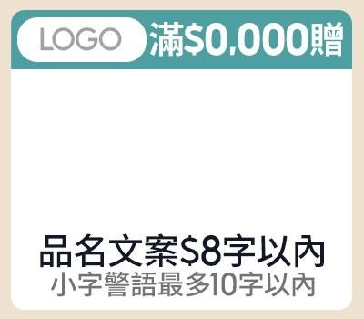
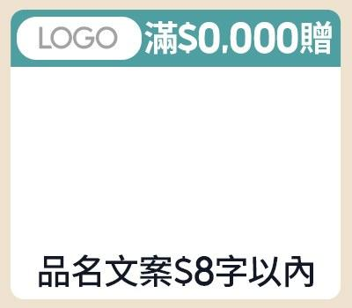
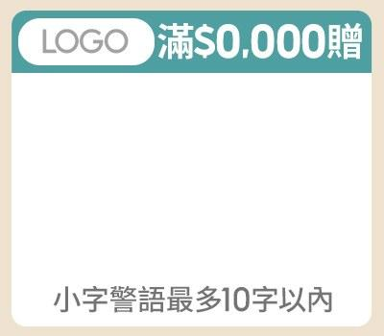
素材 | Layout（綠色欄位可填；固定欄位與規則已鎖定） |  |  |  |  |  |  |  |  |  |  |  | 視覺參考（目前系統實際版位）
 | 款式 1-1（A-1-1） |  |  | 款式 1-2（A-1-2） |  |  | 款式 1-3（A-1-3）
副區 | LOGO圖 (多圖用逗號分開) |  | 待填 | LOGO圖 (多圖用逗號分開) |  | 待填 | LOGO圖 (多圖用逗號分開) |  | 待填
 | 促標 |  | 限5字 | 促標 |  | 限5字 | 促標 |  | 限5字
 | 商品圖 (多圖用逗號分開) |  | 待填 | 商品圖 (多圖用逗號分開) |  | 待填 | 商品圖 (多圖用逗號分開) |  | 待填
 | 品名 |  | 限8字 | 品名 |  | 限8字 | 小字 |  | 限10字
 | 小字 |  | 限10字

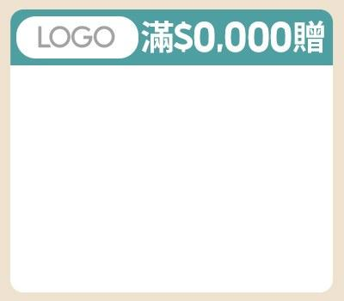
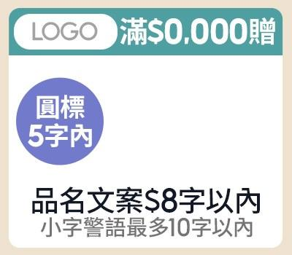
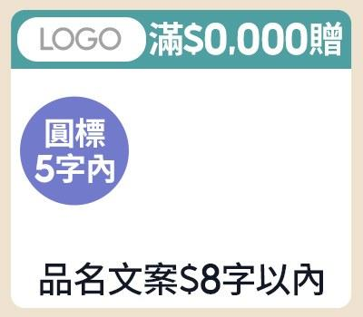
 | 款式 1-4（A-1-4） |  |  | 款式 2-1（A-2-1） |  |  | 款式 2-2（A-2-2）
副區 | LOGO圖 (多圖用逗號分開) |  | 待填 | LOGO圖 (多圖用逗號分開) |  | 待填 | LOGO圖 (多圖用逗號分開) |  | 待填
 | 促標 |  | 限5字 | 促標 |  | 限5字 | 促標 |  | 限5字
 | 商品圖 (多圖用逗號分開) |  | 待填 | 圓標 |  | 限5字 | 圓標 |  | 限5字
 |  |  |  | 商品圖 (多圖用逗號分開) |  | 待填 | 商品圖 (多圖用逗號分開) |  | 待填
 |  |  |  | 品名 |  | 限8字 | 品名 |  | 限8字
 |  |  |  | 小字 |  | 限10字

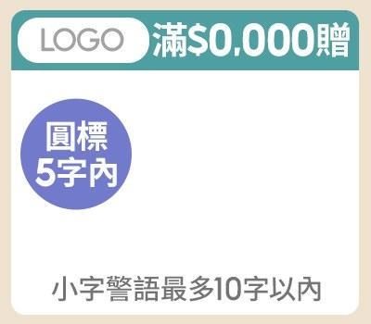
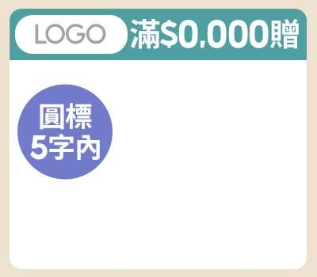
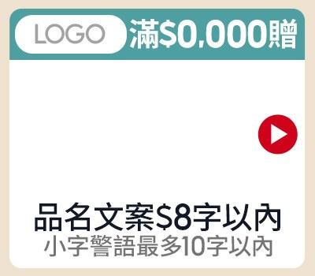
 | 款式 2-3（A-2-3） |  |  | 款式 2-4（A-2-4） |  |  | 款式 3-1（A-3-1）
副區 | LOGO圖 (多圖用逗號分開) |  | 待填 | LOGO圖 (多圖用逗號分開) |  | 待填 | LOGO圖 (多圖用逗號分開) |  | 待填
 | 促標 |  | 限5字 | 促標 |  | 限5字 | 促標 |  | 限5字
 | 圓標 |  | 限5字 | 圓標 |  | 限5字 | 商品圖 (多圖用逗號分開) |  | 待填
 | 商品圖 (多圖用逗號分開) |  | 待填 | 商品圖 (多圖用逗號分開) |  | 待填 | 品名 |  | 限8字
 | 小字 |  | 限10字 |  |  |  | 小字 |  | 限10字
 |  |  |  |  |  |  | CTA | ▶ | OK

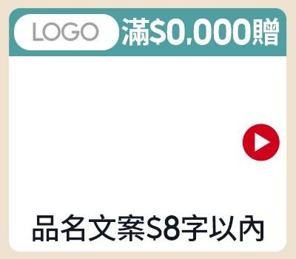
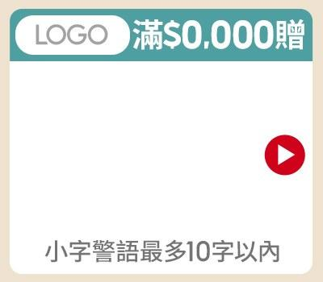
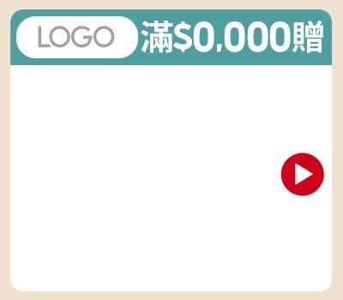
 | 款式 3-2（A-3-2） |  |  | 款式 3-3（A-3-3） |  |  | 款式 3-4（A-3-4）
副區 | LOGO圖 (多圖用逗號分開) |  | 待填 | LOGO圖 (多圖用逗號分開) |  | 待填 | LOGO圖 (多圖用逗號分開) |  | 待填
 | 促標 |  | 限5字 | 促標 |  | 限5字 | 促標 |  | 限5字
 | 商品圖 (多圖用逗號分開) |  | 待填 | 商品圖 (多圖用逗號分開) |  | 待填 | 商品圖 (多圖用逗號分開) |  | 待填
 | CTA | ▶ | OK | CTA | ▶ | OK | CTA | ▶ | OK
 | 品名 |  | 限8字 | 小字 |  | 限10字

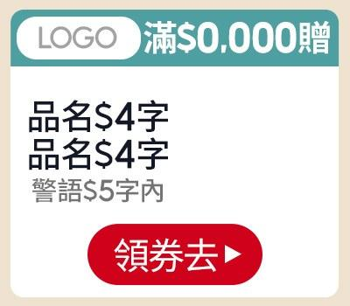
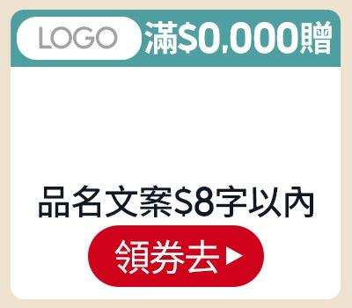
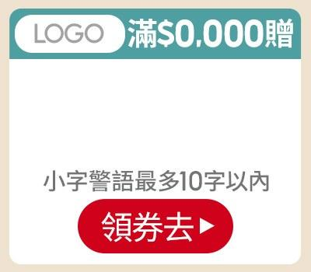
 | 款式 4-1（A-4-1） |  |  | 款式 4-2（A-4-2） |  |  | 款式 4-3（A-4-3）
副區 | LOGO圖 (多圖用逗號分開) |  | 待填 | LOGO圖 (多圖用逗號分開) |  | 待填 | LOGO圖 (多圖用逗號分開) |  | 待填
 | 促標 |  | 限5字 | 促標 |  | 限5字 | 促標 |  | 限5字
 | 品名 |  | 限4字 | 商品圖 (多圖用逗號分開) |  | 待填 | 商品圖 (多圖用逗號分開) |  | 待填
 | 品名 |  | 限4字 | 品名 |  | 限8字 | 小字 |  | 限10字
 | 小字 |  | 限5字 | CTA | 逛逛去 | OK | CTA | 逛逛去 | OK
 | 商品圖 (多圖用逗號分開) |  | 待填
 | CTA | 逛逛去 | OK

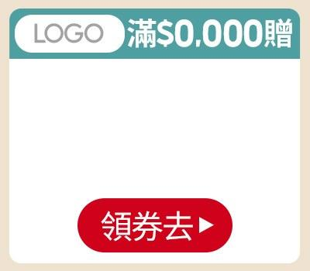
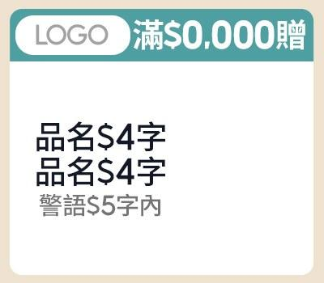
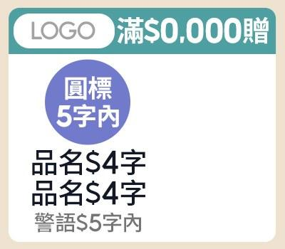
 | 款式 4-4（A-4-4） |  |  | 款式 5-1（A-5-1） |  |  | 款式 5-2（A-5-2）
副區 | LOGO圖 (多圖用逗號分開) |  | 待填 | LOGO圖 (多圖用逗號分開) |  | 待填 | LOGO圖 (多圖用逗號分開) |  | 待填
 | 促標 |  | 限5字 | 促標 |  | 限5字 | 促標 |  | 限5字
 | 商品圖 (多圖用逗號分開) |  | 待填 | 品名 |  | 限4字 | 圓標 |  | 限5字
 | CTA | 逛逛去 | OK | 品名 |  | 限4字 | 品名 |  | 限4字
 |  |  |  | 商品圖 (多圖用逗號分開) |  | 待填 | 品名 |  | 限4字
 |  |  |  | 小字 |  | 限5字 | 小字 |  | 限5字
 |  |  |  |  |  |  | 商品圖 (多圖用逗號分開) |  | 待填

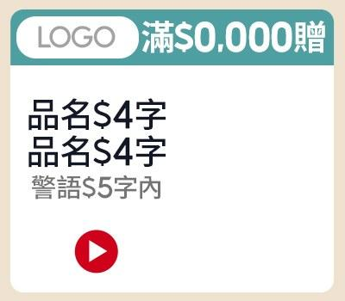
 | 款式 5-3（A-5-3）
副區 | LOGO圖 (多圖用逗號分開) |  | 待填
 | 促標 |  | 限5字
 | 品名 |  | 限4字
 | 品名 |  | 限4字
 | 商品圖 (多圖用逗號分開) |  | 待填
 | 小字 |  | 限5字
 | CTA | ▶ | OK

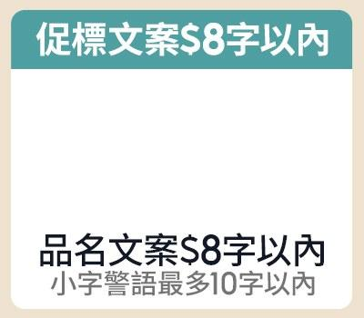
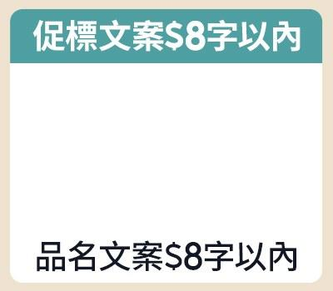
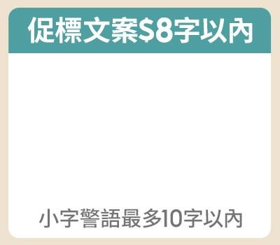
 | 款式 1-1（B-1-1） |  |  | 款式 1-2（B-1-2） |  |  | 款式 1-3（B-1-3）
副區 | 促標 |  | 限8字 | 促標 |  | 限8字 | 促標 |  | 限8字
 | 商品圖 (多圖用逗號分開) |  | 待填 | 商品圖 (多圖用逗號分開) |  | 待填 | 商品圖 (多圖用逗號分開) |  | 待填
 | 品名 |  | 限8字 | 品名 |  | 限8字 | 小字 |  | 限10字
 | 小字 |  | 限10字

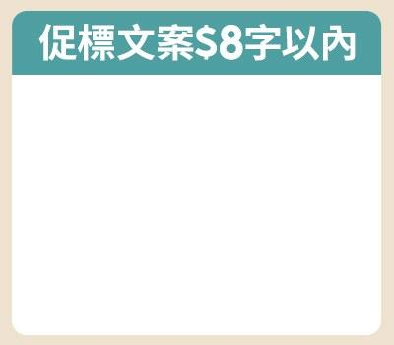
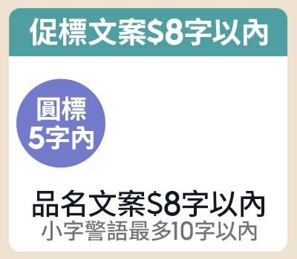
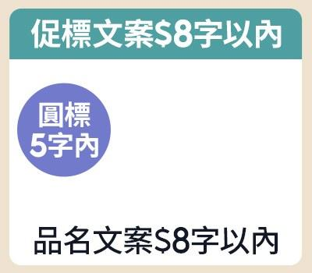
 | 款式 1-4（B-1-4） |  |  | 款式 2-1（B-2-1） |  |  | 款式 2-2（B-2-2）
副區 | 促標 |  | 限8字 | 促標 |  | 限8字 | 促標 |  | 限8字
 | 商品圖 (多圖用逗號分開) |  | 待填 | 圓標 |  | 限5字 | 圓標 |  | 限5字
 |  |  |  | 商品圖 (多圖用逗號分開) |  | 待填 | 商品圖 (多圖用逗號分開) |  | 待填
 |  |  |  | 品名 |  | 限8字 | 品名 |  | 限8字
 |  |  |  | 小字 |  | 限10字

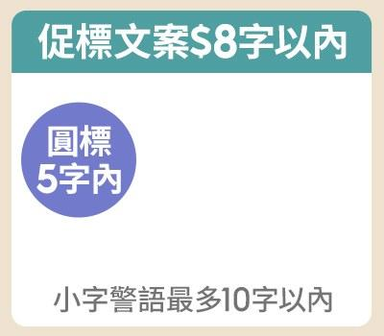
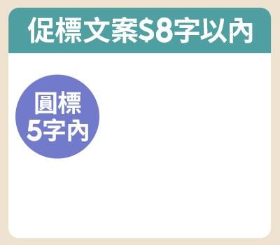
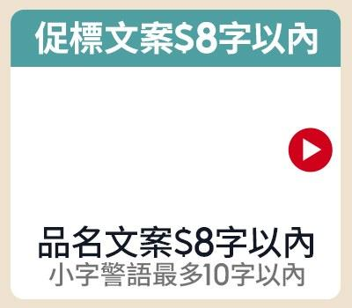
 | 款式 2-3（B-2-3） |  |  | 款式 2-4（B-2-4） |  |  | 款式 3-1（B-3-1）
副區 | 促標 |  | 限8字 | 促標 |  | 限8字 | 促標 |  | 限8字
 | 圓標 |  | 限5字 | 圓標 |  | 限5字 | 商品圖 (多圖用逗號分開) |  | 待填
 | 商品圖 (多圖用逗號分開) |  | 待填 | 商品圖 (多圖用逗號分開) |  | 待填 | CTA | ▶ | OK
 | 小字 |  | 限10字 |  |  |  | 品名 |  | 限8字
 |  |  |  |  |  |  | 小字 |  | 限10字

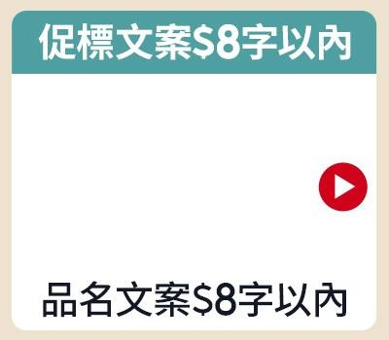
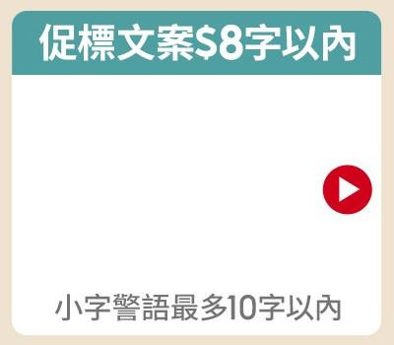
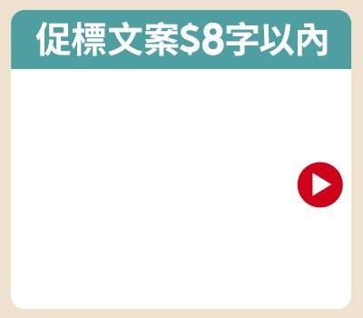
 | 款式 3-2（B-3-2） |  |  | 款式 3-3（B-3-3） |  |  | 款式 3-4（B-3-4）
副區 | 促標 |  | 限8字 | 促標 |  | 限8字 | 促標 |  | 限8字
 | 商品圖 (多圖用逗號分開) |  | 待填 | 商品圖 (多圖用逗號分開) |  | 待填 | 商品圖 (多圖用逗號分開) |  | 待填
 | CTA | ▶ | OK | CTA | ▶ | OK | CTA | ▶ | OK
 | 品名 |  | 限8字 | 小字 |  | 限10字

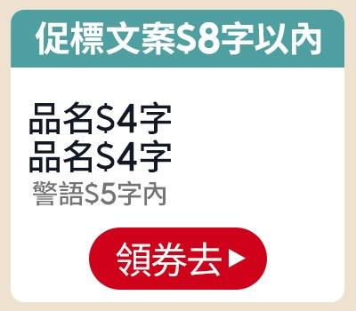
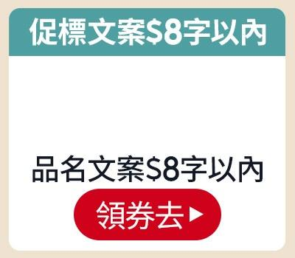
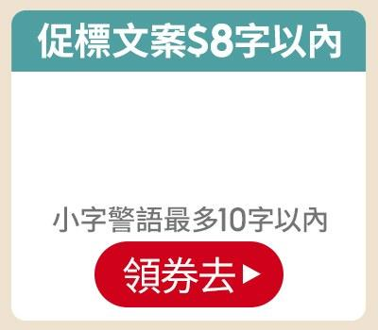
 | 款式 4-1（B-4-1） |  |  | 款式 4-2（B-4-2） |  |  | 款式 4-3（B-4-3）
副區 | 促標 |  | 限8字 | 促標 |  | 限8字 | 促標 |  | 限8字
 | 品名 |  | 限4字 | 商品圖 (多圖用逗號分開) |  | 待填 | 商品圖 (多圖用逗號分開) |  | 待填
 | 品名 |  | 限4字 | 品名 |  | 限8字 | 小字 |  | 限10字
 | 小字 |  | 限5字 | CTA | 逛逛去 | OK | CTA | 逛逛去 | OK
 | 商品圖 (多圖用逗號分開) |  | 待填
 | CTA | 逛逛去 | OK

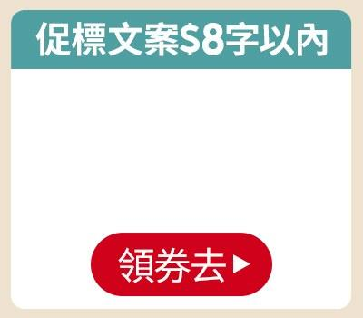
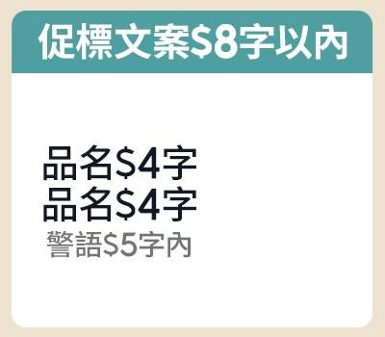
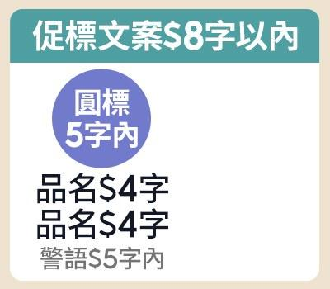
 | 款式 4-4（B-4-4） |  |  | 款式 5-1（B-5-1） |  |  | 款式 5-2（B-5-2）
副區 | 促標 |  | 限8字 | 促標 |  | 限8字 | 促標 |  | 限8字
 | 商品圖 (多圖用逗號分開) |  | 待填 | 品名 |  | 限4字 | 圓標 |  | 限5字
 | CTA | 逛逛去 | OK | 品名 |  | 限4字 | 品名 |  | 限4字
 |  |  |  | 小字 |  | 限5字 | 品名 |  | 限4字
 |  |  |  | 商品圖 (多圖用逗號分開) |  | 待填 | 小字 |  | 限5字
 |  |  |  |  |  |  | 商品圖 (多圖用逗號分開) |  | 待填

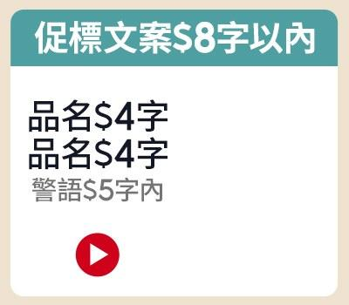
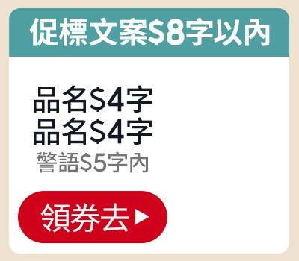
 | 款式 5-3（B-5-3） |  |  | 款式 5-4（B-5-4）
副區 | 促標 |  | 限8字 | 促標 |  | 限8字
 | 品名 |  | 限4字 | 品名 |  | 限4字
 | 品名 |  | 限4字 | 品名 |  | 限4字
 | 小字 |  | 限5字 | 小字 |  | 限5字
 | CTA | ▶ | OK | CTA | 逛逛去 | OK
 | 商品圖 (多圖用逗號分開) |  | 待填 | 商品圖 (多圖用逗號分開) |  | 待填

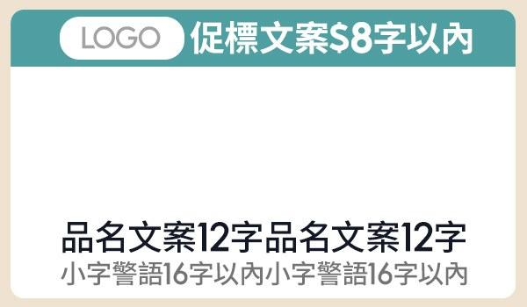
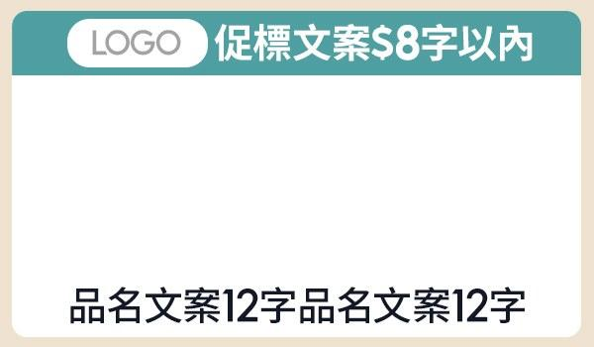
 | 款式 1-1（C-1-1） |  |  |  |  |  | 款式 1-2（C-1-2）
副區 | LOGO圖 (多圖用逗號分開) |  | 待填 |  |  |  | LOGO圖 (多圖用逗號分開) |  | 待填
 | 促標 |  | 限8字 |  |  |  | 促標 |  | 限8字
 | 商品圖 (多圖用逗號分開) |  | 待填 |  |  |  | 商品圖 (多圖用逗號分開) |  | 待填
 | 品名 |  | 限12字 |  |  |  | 品名 |  | 限12字
 | 小字 |  | 限16字

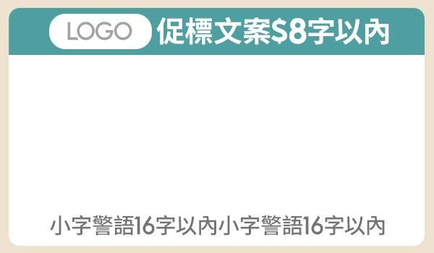
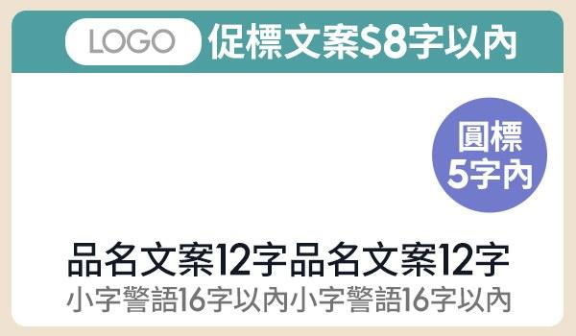
 | 款式 1-3（C-1-3） |  |  |  |  |  | 款式 2-1（C-2-1）
副區 | LOGO圖 (多圖用逗號分開) |  | 待填 |  |  |  | LOGO圖 (多圖用逗號分開) |  | 待填
 | 促標 |  | 限8字 |  |  |  | 促標 |  | 限8字
 | 商品圖 (多圖用逗號分開) |  | 待填 |  |  |  | 商品圖 (多圖用逗號分開) |  | 待填
 | 小字 |  | 限16字 |  |  |  | 圓標 |  | 限5字
 |  |  |  |  |  |  | 品名 |  | 限12字
 |  |  |  |  |  |  | 小字 |  | 限16字

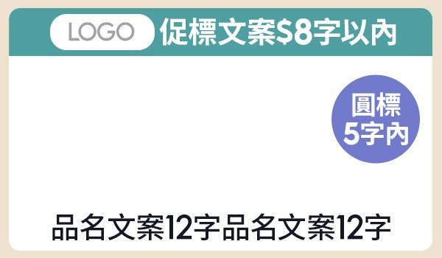
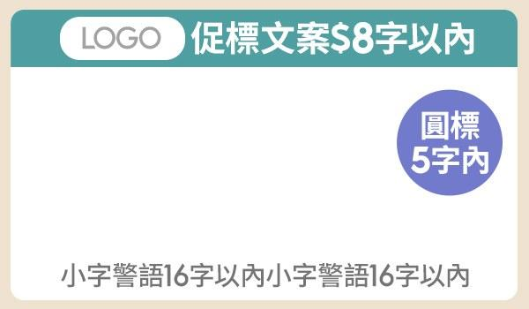
 | 款式 2-2（C-2-2） |  |  |  |  |  | 款式 2-3（C-2-3）
副區 | LOGO圖 (多圖用逗號分開) |  | 待填 |  |  |  | LOGO圖 (多圖用逗號分開) |  | 待填
 | 促標 |  | 限8字 |  |  |  | 促標 |  | 限8字
 | 商品圖 (多圖用逗號分開) |  | 待填 |  |  |  | 商品圖 (多圖用逗號分開) |  | 待填
 | 圓標 |  | 限5字 |  |  |  | 圓標 |  | 限5字
 | 品名 |  | 限12字 |  |  |  | 小字 |  | 限16字

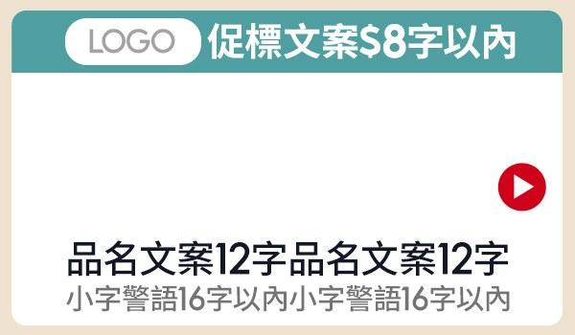
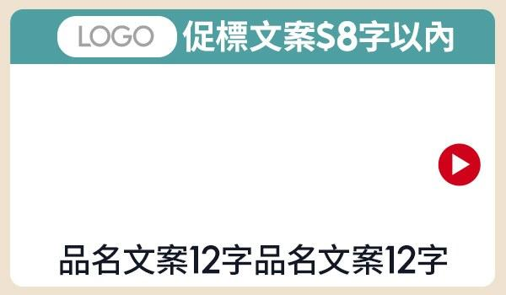
 | 款式 3-1（C-3-1） |  |  |  |  |  | 款式 3-2（C-3-2）
副區 | LOGO圖 (多圖用逗號分開) |  | 待填 |  |  |  | LOGO圖 (多圖用逗號分開) |  | 待填
 | 促標 |  | 限8字 |  |  |  | 促標 |  | 限8字
 | 商品圖 (多圖用逗號分開) |  | 待填 |  |  |  | 商品圖 (多圖用逗號分開) |  | 待填
 | CTA | ▶ | OK |  |  |  | CTA | ▶ | OK
 | 品名 |  | 限12字 |  |  |  | 品名 |  | 限12字
 | 小字 |  | 限16字

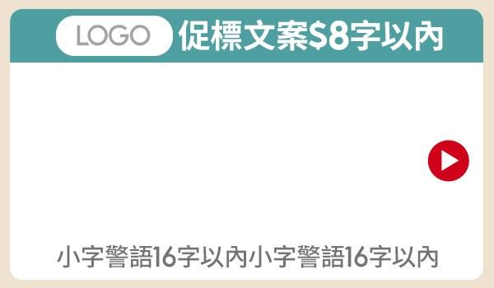
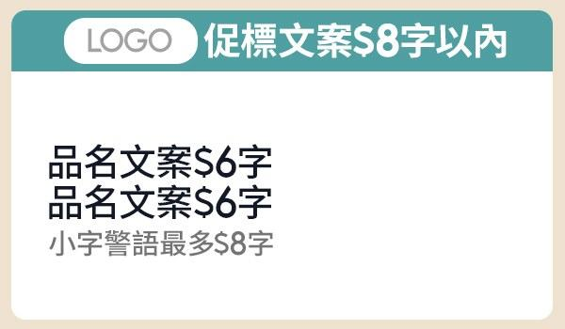
 | 款式 3-3（C-3-3） |  |  |  |  |  | 款式 4-1（C-4-1）
副區 | LOGO圖 (多圖用逗號分開) |  | 待填 |  |  |  | LOGO圖 (多圖用逗號分開) |  | 待填
 | 促標 |  | 限8字 |  |  |  | 促標 |  | 限8字
 | 商品圖 (多圖用逗號分開) |  | 待填 |  |  |  | 品名 |  | 限6字
 | CTA | ▶ | OK |  |  |  | 品名 |  | 限6字
 | 小字 |  | 限16字 |  |  |  | 小字 |  | 限16字
 |  |  |  |  |  |  | 商品圖 (多圖用逗號分開) |  | 待填

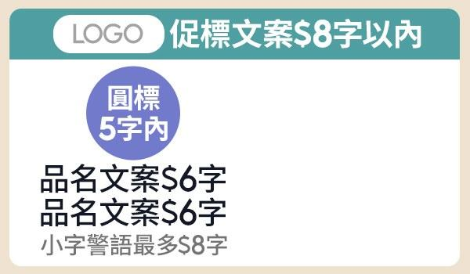

 | 款式 4-2（C-4-2） |  |  |  |  |  | 款式 4-3（C-4-3）
副區 | LOGO圖 (多圖用逗號分開) |  | 待填 |  |  |  | LOGO圖 (多圖用逗號分開) |  | 待填
 | 促標 |  | 限8字 |  |  |  | 促標 |  | 限8字
 | 圓標 |  | 限5字 |  |  |  | 品名 |  | 限6字
 | 品名 |  | 限6字 |  |  |  | 品名 |  | 限6字
 | 品名 |  | 限6字 |  |  |  | 小字 |  | 限8字
 | 小字 |  | 限8字 |  |  |  | CTA | ▶ | OK
 | 商品圖 (多圖用逗號分開) |  | 待填 |  |  |  | 商品圖 (多圖用逗號分開) |  | 待填


 | 款式 4-4（C-4-4）
副區 | LOGO圖 (多圖用逗號分開) |  | 待填
 | 促標 |  | 限8字
 | 品名 |  | 限6字
 | 品名 |  | 限6字
 | 小字 |  | 限8字
 | CTA | 逛逛去 | OK
 | 商品圖 (多圖用逗號分開) |  | 待填



 | 款式 1-1（D-1-1） |  |  |  |  |  | 款式 1-2（D-1-2）
副區 | 促標 |  | 限12字 | 促標 |  | 限12字
 | 商品圖 (多圖用逗號分開) |  | 待填 | 商品圖 (多圖用逗號分開) |  | 待填
 | 品名 |  | 限12字 | 品名 |  | 限12字
 | 小字 |  | 限16字



 | 款式 1-3（D-1-3） |  |  |  |  |  | 款式 2-1（D-2-1）
副區 | 促標 |  | 限12字 |  |  |  | 促標 |  | 限12字
 | 商品圖 (多圖用逗號分開) |  | 待填 |  |  |  | 商品圖 (多圖用逗號分開) |  | 待填
 | 小字 |  | 限16字 |  |  |  | 圓標 |  | 限5字
 |  |  |  |  |  |  | 品名 |  | 限12字
 |  |  |  |  |  |  | 警語 |  | 限16字



 | 款式 2-2（D-2-2） |  |  |  |  |  | 款式 2-3（D-2-3
副區 | 促標 |  | 限12字 |  |  |  | 促標 |  | 限12字
 | 商品圖 (多圖用逗號分開) |  | 待填 |  |  |  | 商品圖 (多圖用逗號分開) |  | 待填
 | 圓標 |  | 限5字 |  |  |  | 圓標 |  | 限5字
 | 品名 |  | 限12字 |  |  |  | 小字 |  | 限16字



 | 款式 3-1（D-3-1） |  |  |  |  |  | 款式 3-2（D-3-2）
副區 | 促標 |  | 限12字 |  |  |  | 促標 |  | 限12字
 | 商品圖 (多圖用逗號分開) |  | 待填 |  |  |  | 商品圖 (多圖用逗號分開) |  | 待填
 | CTA | ▶ | OK |  |  |  | CTA | ▶ | OK
 | 品名 |  | 限12字 |  |  |  | 品名 |  | 限12字
 | 小字 |  | 限16字



 | 款式 3-3（D-3-3） |  |  |  |  |  | 款式 4-1（D-4-1）
副區 | 促標 |  | 限12字 |  |  |  | 促標 |  | 限12字
 | 商品圖 (多圖用逗號分開) |  | 待填 |  |  |  | 品名 |  | 限6字
 | CTA | ▶ | OK |  |  |  | 品名 |  | 限6字
 | 小字 |  | 限16字 |  |  |  | 小字 |  | 限8字
 |  |  |  |  |  |  | 商品圖 (多圖用逗號分開) |  | 待填



 | 款式 4-2（D-4-2） |  |  |  |  |  | 款式 4-3（D-4-3）
副區 | 促標 |  | 限12字 |  |  |  | 促標 |  | 限12字
 | 圓標 |  | 限5字 |  |  |  | 品名 |  | 限6字
 | 品名 |  | 限6字 |  |  |  | 品名 |  | 限6字
 | 品名 |  | 限6字 |  |  |  | 小字 |  | 限8字
 | 小字 |  | 限8字 |  |  |  | CTA | ▶ | OK
 | 商品圖 (多圖用逗號分開) |  | 待填 |  |  |  | 商品圖 (多圖用逗號分開) |  | 待填


 | 款式 4-4（D-4-4）
副區 | 促標 |  | 限12字
 | 品名 |  | 限6字
 | 品名 |  | 限6字
 | 小字 |  | 限8字
 | CTA | 逛逛去 | OK
 | 商品圖 (多圖用逗號分開) |  | 待填



 | 款式 1-1（E-1-1） |  |  |  |  |  | 款式 1-2（E-1-2）
副區 | LOGO圖 (多圖用逗號分開) |  | 待填 | 促標 |  | 限8字 | LOGO圖 (多圖用逗號分開) |  | 待填 | 促標 |  | 限8字
 | 品名 |  | 限5字 | 品名 |  | 限5字 | 品名 |  | 限5字 | 品名 |  | 限5字
 | 商品圖 (多圖用逗號分開) |  | 待填 | 商品圖 (多圖用逗號分開) |  | 待填 | 商品圖 (多圖用逗號分開) |  | 待填 | 商品圖 (多圖用逗號分開) |  | 待填
 | 圓標 |  | 限5字 | 圓標 |  | 限5字 | 小字 |  | 限6字 | 小字 |  | 限6字
 | 小字 |  | 限6字 | 小字 |  | 限6字



 | 款式 1-3（E-1-3） |  |  |  |  |  | 款式 2-1（E-2-1）
副區 | LOGO圖 (多圖用逗號分開) |  | 待填 | 促標 |  | 限8字 | LOGO圖 (多圖用逗號分開) |  | 待填 | <合併資訊欄位
 | 品名 |  | 限5字 | 品名 |  | 限5字 | 品名 |  | 限5字 | 品名 |  | 限5字
 | 商品圖 (多圖用逗號分開) |  | 待填 | 商品圖 (多圖用逗號分開) |  | 待填 | 商品圖 (多圖用逗號分開) |  | 待填 | 商品圖 (多圖用逗號分開) |  | 待填
 |  |  |  |  |  |  | 圓標 |  | 限5字 | 圓標 |  | 限5字
 |  |  |  |  |  |  | 小字 |  | 限6字 | 小字 |  | 限6字



 | 款式 2-2（E-2-2） |  |  |  |  |  | 款式 2-3（E-2-3）
副區 | LOGO圖 (多圖用逗號分開) |  | 待填 | <合併資訊欄位 |  |  | LOGO圖 (多圖用逗號分開) |  | 待填 | <合併資訊欄位
 | 品名 |  | 限5字 | 品名 |  | 限5字 | 品名 |  | 限5字 | 品名 |  | 限5字
 | 商品圖 (多圖用逗號分開) |  | 待填 | 商品圖 (多圖用逗號分開) |  | 待填 | 商品圖 (多圖用逗號分開) |  | 待填 | 商品圖 (多圖用逗號分開) |  | 待填
 | 小字 |  | 限6字 | 小字 |  | 限6字


 | 款式 1-1（F-1-1） |  |  | 款式 1-1（F-1-1） |  |  | 款式 1-1（F-1-1） |  |  | 款式 1-1（F-1-1）
副區 | LOGO圖 (多圖用逗號分開) |  | 待填 | LOGO圖 (多圖用逗號分開) |  | 待填 | LOGO圖 (多圖用逗號分開) |  | 待填 | LOGO圖 (多圖用逗號分開) |  | 待填
 | 品名 |  | 限5字 | 品名 |  | 限5字 | 品名 |  | 限5字 | 品名 |  | 限5字
 | 商品圖 (多圖用逗號分開) |  | 待填 | 商品圖 (多圖用逗號分開) |  | 待填 | 商品圖 (多圖用逗號分開) |  | 待填 | 商品圖 (多圖用逗號分開) |  | 待填
 | 小字 |  | 限6字 | 小字 |  | 限6字 | 小字 |  | 限6字 | 小字 |  | 限6字


 | MSBN-A-1-1
MSBN | 促標 |  | 限7字 | 商品圖 (多圖用逗號分開) |  | 待填
 | 品名 |  | 限8字 | 圓標 |  | 限5字
 | 品名 |  | 限8字 | 代言人字 (需要的話再填) |  | 限5字
 | 小字 |  | 限9字 | 代言人字 (需要的話再填) |  | 限5字
 |  |  |  | 簽名圖檔 (需要的話再填) |  | 待填
 |  |  |  | CTA | 逛逛去 | OK


 | MSBN-A-1-2
MSBN | 商品圖 (多圖用逗號分開) |  | 待填 | 促標 |  | 限7字
 | 圓標 |  | 限5字 | 品名 |  | 限8字
 | 代言人字 (需要的話再填) |  | 限5字 | 品名 |  | 限8字
 | 代言人字 (需要的話再填) |  | 限5字 | 小字 |  | 限9字
 | 簽名圖檔 (需要的話再填) |  | 待填
 | CTA | 逛逛去 | OK


 | MSBN-A-2-1
MSBN | 圓標 |  | 限5字 | 圓標 |  | 限5字
 | 代言人字 (需要的話再填) |  | 限5字 | 代言人字 (需要的話再填) |  | 限5字
 | 代言人字 (需要的話再填) |  | 限5字 | 代言人字 (需要的話再填) |  | 限5字
 | 簽名圖檔 (需要的話再填) |  | 待填 | 簽名圖檔 (需要的話再填) |  | 待填
 | 商品圖 (多圖用逗號分開) |  | 待填 | 商品圖 (多圖用逗號分開) |  | 待填
 | CTA | ▶ | OK | CTA | ▶ | OK
 | 品名 |  | 限10字 | 品名 |  | 限10字
 | 小字 |  | 限8字 | 小字 |  | 限8字


 | MSBN-A-2-2
MSBN | 促標 |  | 限6字 | 促標 |  | 限6字
 | 品名 |  | 限8字 | 品名 |  | 限8字
 | 品名 |  | 限8字 | 品名 |  | 限8字
 | CTA | ▶ | OK | CTA | ▶ | OK
 | 商品圖 (多圖用逗號分開) |  | 待填 | 商品圖 (多圖用逗號分開) |  | 待填
 | 贈品圖 (需要的話再填) |  | 待填 | 贈品圖 (需要的話再填) |  | 待填
 | 圓標 |  | 限5字 | 圓標 |  | 限5字


 | MSBN-A-2-3
MSBN | 促標 |  | 限6字 | 促標 |  | 限6字
 | 品名 |  | 限8字 | 品名 |  | 限8字
 | 品名 |  | 限8字 | 品名 |  | 限8字
 | 商品圖 (多圖用逗號分開) |  | 待填 | 商品圖 (多圖用逗號分開) |  | 待填
 | 贈品圖 (需要的話再填) |  | 待填 | 贈品圖 (需要的話再填) |  | 待填
 | 圓標 |  | 限5字 | 圓標 |  | 限5字
 | 底色塊(填色碼#) | #a9c5ff | OK | 底色塊(填色碼#) | #ffbda9 | OK

 | MSBN-A-2-4
MSBN | LOGO圖 (多圖用逗號分開) |  | 待填 | LOGO圖 (多圖用逗號分開) |  | 待填
 | CTA | ▶ | OK | CTA | ▶ | OK


 | MSBN-A-3-1
MSBN | 圓標 |  | 限5字 | 圓標 |  | 限5字 | 圓標 |  | 限5字
 | 商品圖 (多圖用逗號分開) |  | 待填 | 商品圖 (多圖用逗號分開) |  | 待填 | 商品圖 (多圖用逗號分開) |  | 待填
 | CTA | ▶ | OK | CTA | ▶ | OK | CTA | ▶ | OK
 | 品名 |  | 限7字 | 品名 |  | 限7字 | 品名 |  | 限7字

 | MSBN-A-3-2
MSBN | LOGO圖 (多圖用逗號分開) |  | 待填 | LOGO圖 (多圖用逗號分開) |  | 待填 | LOGO圖 (多圖用逗號分開) |  | 待填
 | CTA | ▶ | OK | CTA | ▶ | OK | CTA | ▶ | OK


 | MSBN-B-1-1
MSBN | 商品圖 (多圖用逗號分開) |  | 待填 | 促標 |  | 限7字
 | 代言人字 (需要的話再填) |  | 限8字 | 品名 |  | 限8字
 | 代言人字 (需要的話再填) |  | 限8字 | 品名 |  | 限8字
 |  |  |  | 小字 |  | 限9字
 |  |  |  | CTA | 逛逛去 | OK


 | MSBN-B-1-2
MSBN | 商品圖 (多圖用逗號分開) |  | 待填 | 促標 |  | 限7字
 | 代言人字 (需要的話再填) |  | 限8字 | 品名 |  | 限8字
 | 代言人字 (需要的話再填) |  | 限8字 | 品名 |  | 限8字
 |  |  |  | 小字 |  | 限9字


 | MSBN-B-1-3
MSBN | 商品圖 (多圖用逗號分開) |  | 待填 | LOGO圖 (多圖用逗號分開) |  | 待填
 | 代言人字 (需要的話再填) |  | 限8字 | 文案 |  | 限10字
 | 代言人字 (需要的話再填) |  | 限8字 | CTA | 逛逛去 | OK


 | MSBN-B-1-4
MSBN | 商品圖 (多圖用逗號分開) |  | 待填
 | 代言人字 (需要的話再填) |  | 限8字
 | 代言人字 (需要的話再填) |  | 限8字


 | MSBN-B-2-1
MSBN | 促標 |  | 限8字 | 促標 |  | 限8字
 | 品名 |  | 限6字 | 品名 |  | 限6字
 | 品名 |  | 限6字 | 品名 |  | 限6字
 | 小字 |  | 限5字 | 小字 |  | 限5字
 | CTA | 逛逛去 | OK | CTA | 逛逛去 | OK
 | 商品圖 (多圖用逗號分開) |  | 待填 | 商品圖 (多圖用逗號分開) |  | 待填


 | MSBN-B-2-2
MSBN | 促標 |  | 限8字 | 促標 |  | 限8字
 | 商品圖 (多圖用逗號分開) |  | 待填 | 商品圖 (多圖用逗號分開) |  | 待填
 | CTA | ▶ | OK | CTA | ▶ | OK
 | 品名 |  | 限10字 | 品名 |  | 限10字
 | 小字 |  | 限8字 | 小字 |  | 限8字


 | MSBN-B-2-3
MSBN | 促標 |  | 限8字 | 促標 |  | 限8字
 | 商品圖 (多圖用逗號分開) |  | 待填 | 商品圖 (多圖用逗號分開) |  | 待填
 | 品名 |  | 限10字 | 品名 |  | 限10字
 | 小字 |  | 限8字 | 小字 |  | 限8字


 | MSBN-B-3-1
MSBN | 促標 |  | 限7字 | 圓標 |  | 限5字 | 圓標 |  | 限5字
 | 品名 |  | 限8字 | 商品圖 (多圖用逗號分開) |  | 待填 | 商品圖 (多圖用逗號分開) |  | 待填
 | 品名 |  | 限8字 | CTA | ▶ | OK | CTA | ▶ | OK
 |  |  |  | 品名 |  | 限7字 | 品名 |  | 限7字
 |  |  |  | 小字 |  | 限8字 | 小字 |  | 限8字


 | MSBN-B-3-2
MSBN | 圓標 |  | 限5字 | 圓標 |  | 限5字 | 圓標 |  | 限5字
 | 商品圖 (多圖用逗號分開) |  | 待填 | 商品圖 (多圖用逗號分開) |  | 待填 | 商品圖 (多圖用逗號分開) |  | 待填
 | 品名 |  | 限7字 | 品名 |  | 限7字 | 品名 |  | 限7字
 | 小字 |  | 限8字 | 小字 |  | 限8字 | 小字 |  | 限8字


 | MSBN-B-3-3
MSBN | LOGO圖 (多圖用逗號分開) |  | 待填 | LOGO圖 (多圖用逗號分開) |  | 待填 | LOGO圖 (多圖用逗號分開) |  | 待填
 | 品名 |  | 限7字 | 品名 |  | 限7字 | 品名 |  | 限7字
 | CTA | 逛逛去 | OK | CTA | 逛逛去 | OK | CTA | 逛逛去 | OK
 | 底色塊(填色碼#) | #a9c5ff | OK | 底色塊(填色碼#) | #a9c5ff | OK | 底色塊(填色碼#) | #a9c5ff | OK


 | MSBN-B-3-4
MSBN | 商品圖 (多圖用逗號分開) |  | 待填 | 商品圖 (多圖用逗號分開) |  | 待填 | 商品圖 (多圖用逗號分開) |  | 待填
 | 品名 |  | 限7字 | 品名 |  | 限7字 | 品名 |  | 限7字
 | 小字 |  | 限8字 | 小字 |  | 限8字 | 小字 |  | 限8字
 | 底色塊(填色碼#) | #a9c5ff | OK | 底色塊(填色碼#) | #a9c5ff | OK | 底色塊(填色碼#) | #a9c5ff | OK


 | MSBN-B-4-1
MSBN | 促標 |  | 限5字 | 促標 |  | 限5字 | 促標 |  | 限5字 | 促標 |  | 限5字
 | 商品圖 (多圖用逗號分開) |  | 待填 | 商品圖 (多圖用逗號分開) |  | 待填 | 商品圖 (多圖用逗號分開) |  | 待填 | 商品圖 (多圖用逗號分開) |  | 待填
 | 品名 |  | 限5字 | 品名 |  | 限5字 | 品名 |  | 限5字 | 品名 |  | 限5字
 | CTA | 逛逛去 | OK | CTA | 逛逛去 | OK | CTA | 逛逛去 | OK | CTA | 逛逛去 | OK


 | MSBN-B-4-2
MSBN | 促標 |  | 限5字 | 促標 |  | 限5字 | 促標 |  | 限5字 | 促標 |  | 限5字
 | 商品圖 (多圖用逗號分開) |  | 待填 | 商品圖 (多圖用逗號分開) |  | 待填 | 商品圖 (多圖用逗號分開) |  | 待填 | 商品圖 (多圖用逗號分開) |  | 待填
 | 品名 |  | 限5字 | 品名 |  | 限5字 | 品名 |  | 限5字 | 品名 |  | 限5字
 | 小字 |  | 限6字 | 小字 |  | 限6字 | 小字 |  | 限6字 | 小字 |  | 限6字


 | MSBN-C-1-1
MSBN | 促標 |  | 限7字 | <合併資訊欄位
 | LOGO圖 (多圖用逗號分開) | 蝦皮商城 | OK | LOGO圖 (多圖用逗號分開) |  | 待填
 | 案型 |  | 限6字 | 案型 |  | 限6字
 | 案型 |  | 限6字 | 案型 |  | 限6字
 | 小字 |  | 限10字 | <合併資訊欄位


 | MSBN-C-1-2
MSBN | 促標 |  | 限7字 | <合併資訊欄位
 | LOGO圖 (多圖用逗號分開) | 蝦皮購物 | OK | LOGO圖 (多圖用逗號分開) |  | 待填
 | 案型 |  | 限6字 | 案型 |  | 限6字
 | 案型 |  | 限6字 | 案型 |  | 限6字
 | 小字 |  | 限10字 | <合併資訊欄位


 | MSBN-C-1-3
MSBN | 促標 |  | 限7字 | <合併資訊欄位
 | LOGO圖 (多圖用逗號分開) | 蝦皮商城 | OK | LOGO圖 (多圖用逗號分開) | 蝦皮購物 | OK
 | 案型 |  | 限6字 | 案型 |  | 限6字
 | 案型 |  | 限6字 | 案型 |  | 限6字
 | 小字 |  | 限10字 | <合併資訊欄位


 | MSBN-C-1-4
MSBN | 文案 |  | 限6字 | 文案 |  | 限6字 | 文案 |  | 限6字
 | 文案 |  | 限6字 | 文案 |  | 限6字 | 文案 |  | 限6字
 | LOGO圖 (多圖用逗號分開) | 蝦皮購物 | OK | LOGO圖 (多圖用逗號分開) | 3C家電 | OK | 信用卡圖 |  | 待填
 | 案型 |  | 限4字 | 案型 |  | 限4字 | 案型 |  | 限4字
 | 案型 |  | 限4字 | 案型 |  | 限4字 | 案型 |  | 限4字
 | CTA | 領券去 | OK | CTA | 領券去 | OK | CTA | 刷卡去 | OK


 | MSBN-C-1-5
MSBN | 商品圖 (多圖用逗號分開) |  | 待填 | 文案 |  | 限6字 | 文案 |  | 限6字
 |  |  |  | 文案 |  | 限6字 | 文案 |  | 限6字
 |  |  |  | LOGO圖 (多圖用逗號分開) | 蝦皮商城 | OK | LOGO圖 (多圖用逗號分開) |  | 待填
 |  |  |  | 案型 |  | 限4字 | 案型 |  | 限4字
 |  |  |  | 案型 |  | 限4字 | 案型 |  | 限4字
 |  |  |  | CTA | 領券去 | OK


 | MSBN-D-1-1-1
MSBN | 商品圖 (多圖用逗號分開) |  | 待填 | 商品圖 (多圖用逗號分開) |  | 待填
 | 品名 |  | 限9字 | 品名 |  | 限9字
 | CTA | 逛逛去 | OK | CTA | 逛逛去 | OK


 | MSBN-D-1-1-2
MSBN | 商品圖 (多圖用逗號分開) |  | 待填 | 商品圖 (多圖用逗號分開) |  | 待填
 | 圓圈色(填色碼#) | #ffb2b2 | OK | 圓圈色(填色碼#) | #ffb2b2 | OK
 | 圓圈色(填色碼#) | #a9c5ff | OK | 圓圈色(填色碼#) | #a9c5ff | OK
 | 圓圈色(填色碼#) | #8bbec0 | OK | 圓圈色(填色碼#) | #8bbec0 | OK
 | CTA | 逛逛去 | OK | CTA | 逛逛去 | OK

 | 備註：圓圈色可以依照需求自行增加、減少行數


 | MSBN-D-1-2
MSBN | 項目文字 |  | 限4字 | 內文 |  | 限9字 | 內文 |  | 限9字
 | 項目文字 |  | 限4字 | 內文 |  | 限9字 | 內文 |  | 限9字
 | 項目文字 |  | 限4字 | 內文 |  | 限9字 | 內文 |  | 限9字
 | 項目文字 |  | 限4字 | 內文 |  | 限9字 | 內文 |  | 限9字
 | 項目文字 |  | 限4字 | 內文 |  | 限9字 | 內文 |  | 限9字

 | 備註：行數色可以依照需求自行增加、減少行數


 | MSBN-D-1-3
MSBN | 項目文字 |  | 限4字 | 內文 |  | 限9字 | 內文 |  | 限9字
 | 項目文字 |  | 限4字 | 內文 |  | 限9字 | 內文 |  | 限9字
 | 項目文字 |  | 限4字 | 內文 |  | 限9字 | 內文 |  | 限9字
 | 項目文字 |  | 限4字 | 內文 |  | 限9字 | 內文 |  | 限9字
 | 項目文字 |  | 限4字 | 內文 |  | 限9字 | 內文 |  | 限9字

 | 備註：行數色可以依照需求自行增加、減少行數


 | MSBN-D-2-1-1
MSBN | 商品圖 (多圖用逗號分開) |  | 待填 | 商品圖 (多圖用逗號分開) |  | 待填 | 商品圖 (多圖用逗號分開) |  | 待填
 | 品名 |  | 限6字 | 品名 |  | 限6字 | 品名 |  | 限6字
 | CTA | 逛逛去 | OK | CTA | 逛逛去 | OK | CTA | 逛逛去 | OK


 | MSBN-D-2-1-2
MSBN | 商品圖 (多圖用逗號分開) |  | 待填 | 商品圖 (多圖用逗號分開) |  | 待填 | 商品圖 (多圖用逗號分開) |  | 待填
 | 圓圈色(填色碼#) | #ffb2b2 | OK | 圓圈色(填色碼#) | #ffb2b2 | OK | 圓圈色(填色碼#) | #ffb2b2 | OK
 | 圓圈色(填色碼#) | #a9c5ff | OK | 圓圈色(填色碼#) | #a9c5ff | OK | 圓圈色(填色碼#) | #a9c5ff | OK
 | 圓圈色(填色碼#) | #8bbec0 | OK | 圓圈色(填色碼#) | #8bbec0 | OK | 圓圈色(填色碼#) | #8bbec0 | OK
 | CTA | 逛逛去 | OK | CTA | 逛逛去 | OK | CTA | 逛逛去 | OK

 | 備註：圓圈色可以依照需求自行增加、減少行數


 | MSBN-D-2-2
MSBN | 項目文字 |  | 限4字 | 內文 |  | 限6字 | 內文 |  | 限6字 | 內文 |  | 限6字
 | 項目文字 |  | 限4字 | 內文 |  | 限6字 | 內文 |  | 限6字 | 內文 |  | 限6字
 | 項目文字 |  | 限4字 | 內文 |  | 限6字 | 內文 |  | 限6字 | 內文 |  | 限6字
 | 項目文字 |  | 限4字 | 內文 |  | 限6字 | 內文 |  | 限6字 | 內文 |  | 限6字
 | 項目文字 |  | 限4字 | 內文 |  | 限6字 | 內文 |  | 限6字 | 內文 |  | 限6字

 | 備註：行數色可以依照需求自行增加、減少行數


 | MSBN-D-2-3
MSBN | 項目文字 |  | 限4字 | 內文 |  | 限6字 | 內文 |  | 限6字 | 內文 |  | 限6字
 | 項目文字 |  | 限4字 | 內文 |  | 限6字 | 內文 |  | 限6字 | 內文 |  | 限6字
 | 項目文字 |  | 限4字 | 內文 |  | 限6字 | 內文 |  | 限6字 | 內文 |  | 限6字
 | 項目文字 |  | 限4字 | 內文 |  | 限6字 | 內文 |  | 限6字 | 內文 |  | 限6字
 | 項目文字 |  | 限4字 | 內文 |  | 限6字 | 內文 |  | 限6字 | 內文 |  | 限6字

 | 備註：行數色可以依照需求自行增加、減少行數


 | MSBN-D-3-1
MSBN | 內文 |  | 限9字 | 項目文字 |  | 限4字 | 內文 |  | 限9字
 | 內文 |  | 限9字 | 項目文字 |  | 限4字 | 內文 |  | 限9字
 | 內文 |  | 限9字 | 項目文字 |  | 限4字 | 內文 |  | 限9字
 | 內文 |  | 限9字 | 項目文字 |  | 限4字 | 內文 |  | 限9字
 | 內文 |  | 限9字 | 項目文字 |  | 限4字 | 內文 |  | 限9字

 | 備註：行數色可以依照需求自行增加、減少行數

 | 吸底圖
吸底圖 | 第1顆 | icon圖或品牌logo圖 | 超級品牌 | OK | 案型 | 主會場 | OK | 備註：icon與logo二選一填寫
 | 第2顆 | icon圖或品牌logo圖 |  | 待填 | 案型 |  | 待填 | 備註：icon與logo二選一填寫
 | 第3顆 | icon圖或品牌logo圖 |  | 待填 | 案型 |  | 待填 | 備註：icon與logo二選一填寫
 | 第4顆 | icon圖或品牌logo圖 |  | 待填 | 案型 |  | 待填 | 備註：icon與logo二選一填寫
 | 第5顆 | icon圖或品牌logo圖 |  | 待填 | 案型 |  | 待填 | 備註：icon與logo二選一填寫

 | 備註：僅需填需要的顆數資料欄位即可

